RIR & headcount
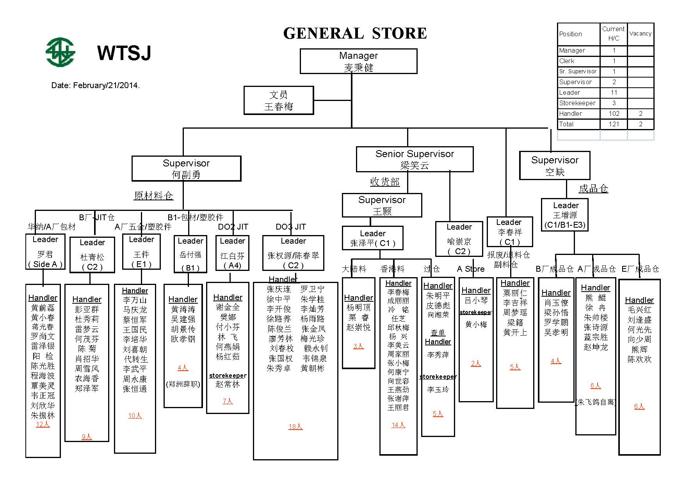
RIR's Summary
Month | Jan | Feb | Mar | Apr | May | Jun | Jul | Aug | Sep | Oct | Nov | Dec | Total RIR's
2012' RIR's | 22028 | 32876 | 40008 | 29923 | 36393 | 32214 | 32523 | 38358 | 31868 | 27045 | 29550 | 29768 | 382554
2013' RIR's | 32168 | 22188 | 36117 | 32223 | 35684 | 36977 | 37918 | 37247 | 34613 | 30211 | 36196 | 32210 | 403752
CMS Transaction Summary
Month | Jan | Feb | Mar | Apr | May | Jun | Jul | Aug | Sep | Oct | Nov | Dec | Total Pallet
2012' | 126812 | 188730 | 253630 | 247909 | 251135 | 254357 | 237003 | 266821 | 232665 | 236908 | 259898 | 240566 | 2796434
2013' | 229150 | 144296 | 267947 | 248471 | 228322 | 270857 | 266290 | 255499 | 245100 | 232228 | 263153 | 262092 | 2913405
FG Pallet Summary
Month | Jan | Feb | Mar | Apr | May | Jun | Jul | Aug | Sep | Oct | Nov | Dec | Total Pallet
2012' | 3984 | 5685 | 6440 | 5433 | 6880 | 7457 | 6137 | 5469 | 5010 | 4658 | 5063 | 5243 | 67459
2013' | 4536 | 3179 | 5492 | 5511 | 5514 | 5450 | 6287 | 6119 | 5385 | 5365 | 5555 | 5644 | 64037

